Dashboard

Evaluación de proveedores
2022-02-15
2022
200
 | 20
 | 60
 | 20
 | 100
 | 70
 | 2
 | 148
70%
Calificación Promedio Proveedores
Bienes | 71%
Servicios | 70%
Calificación proveedores por tipo
2022

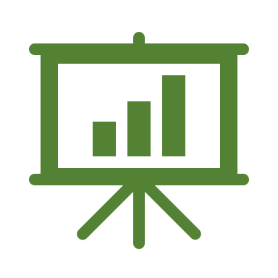

Total Proveedores Evaluados

Top 10 mejores Calificaciones
 | Total
Proveedor 183 | 88%
Proveedor 92 | 85%
Proveedor 128 | 85%
Proveedor 119 | 85%
Proveedor 193 | 84%
Proveedor 170 | 83%
Proveedor 155 | 82%
Proveedor 157 | 82%
Proveedor 76 | 81%
Proveedor 160 | 81%
 | Total
En revisión | 175
Aprobado | 13
No aprobado | 12
200

Flujograma
